5481 (1)
工程款支付证书 |  |  |  |  |  |  |  |  |  |  |  |  |  |  | 本次
工程名称 |  | 宿松县趾凤乡撤并建制村路面硬化工程C611-石门公路 |  |  |  |  |  |  |  |  | 档案编号 |  | CD2016-137
合同金额 |  | 1,114,400.00 |  |  |  | 中标日期 | 2016.10.19 |  |  |  | 合作单位 |  | 吴瑞祥13966985199 |  | CD2016-137 | 148 | 5481 | 宿松县趾凤乡撤并建制村路面硬化工程C611-石门公路 | 2016.10.19 | 1114400.00 | 马 宁 | 60日历天 | 宿松县 趾凤乡 | 宿松公司吴瑞祥13966985199 | 吴瑞祥13966985199 | 中标项目，中标通知书及施工合同原件在庐江 | √
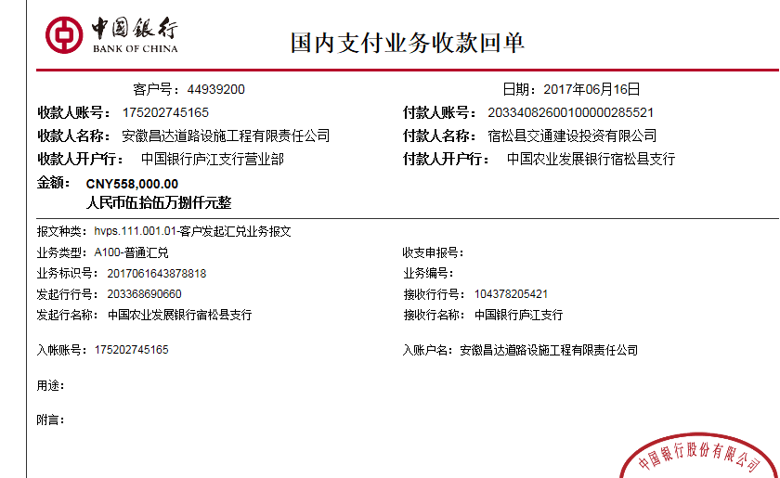
决算金额 |  |  |  |  |  | 竣工日期 |  |  |  |  | ERP编号 |  | 5481
序号 | 工程款到账 |  |  | 开票情况 |  | 成本发票 | 扣管理费 |  | 代扣税金 |  | 其他扣款 |  | 实际支付
 | 日期 | 账户 | 金额 | 日期 | 金额 | 金额 | 比例 | 金额 | 税率 | 金额 | 金额 | 备注 | 户名 | 金额
1 | 2017-06-16 | 中 | 558,000.00 | 2017-06-13 | 558,000.00 | 483,360.00 | 年费范围内 | 0.00 | 增值税及附加 | 23,395.77 | 500.00 |  |  | 534,104.23
 |  |  |  |  |  |  |  |  |  |  |  | 已提供交工验收报告，管理费2%不扣，属2016年度宿松分公司年费范围内； 2017.5.18办理外经证费用500
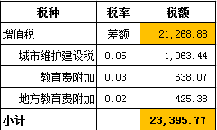

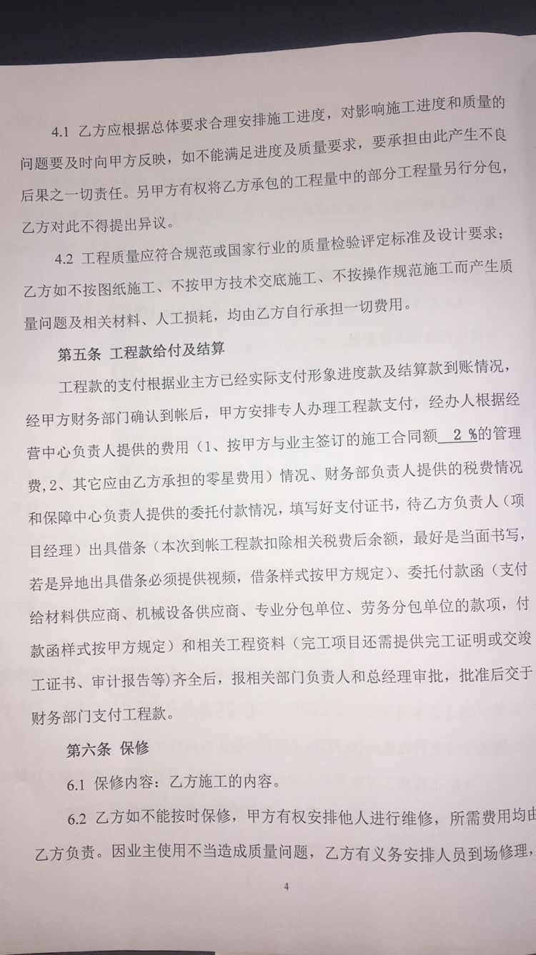
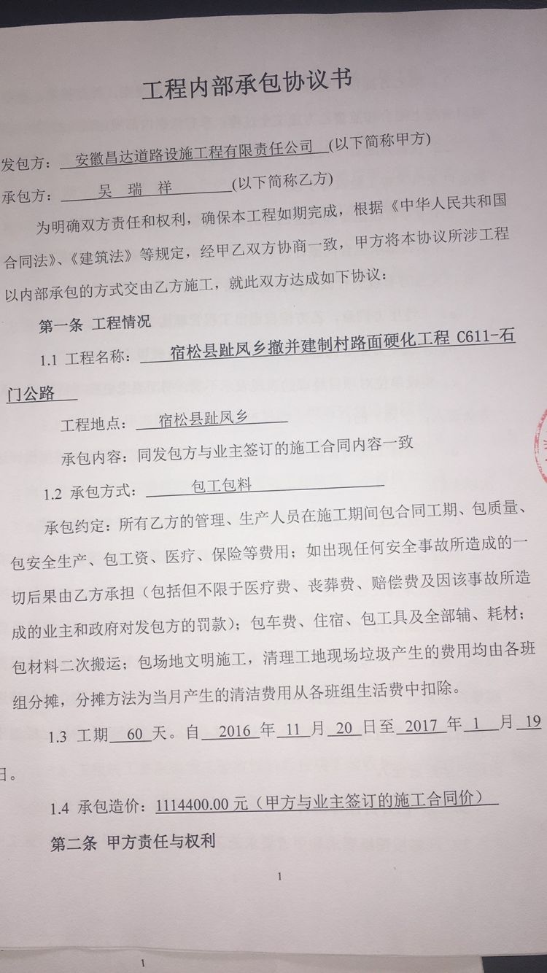
 |  |  |  |  |  |  |  |  |  |  |  |  |  |  | 47.93%
合计 |  | - | 558,000.00 | - | 558,000.00 | 483,360.00 | - | 0.00 | - | 23,395.77 | 500.00 | - |  | 534,104.23 | 完工证明？
本次支付金额 |  | 小写 | 534,104.23 |  |  |  | 支付账号 |  | 吴瑞祥 建设银行宿松孚玉支行
 |  | 大写 | 534104.23 |  |  |  |  |  | 6236 6816 8000 0895 689
申请部门 意见 |  | 1、 | 中标项目，中标通知书及施工合同原件在庐江，交工验收证书已提供。 |  |  |  |  |  | 2、此次借条已提供 。
项目管理 意见 |  | 何总、朱总已同意支付（附表背面截图）。
财务审核 意见
质安稽查 意见 |  | 是□否□营改增项目，及材料款支付核实：
总经理审批 |  |  |  |  |  |  | 董事长审批

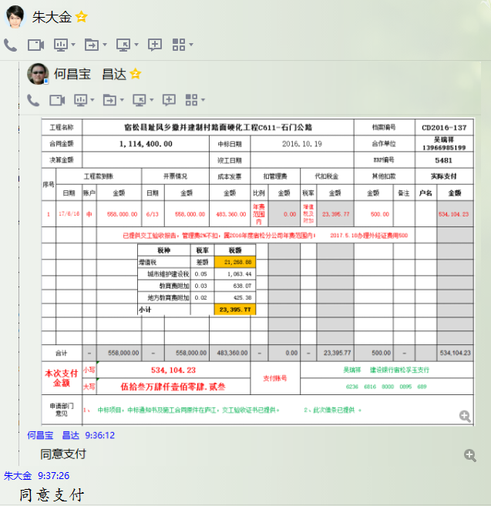

5481 (2)
工程款支付证书 |  |  |  |  |  |  |  |  |  |  |  |  |  |  | 本次
工程名称 |  | 宿松县趾凤乡撤并建制村路面硬化工程C611-石门公路 |  |  |  |  |  |  |  |  | 档案编号 |  | CD2016-137
合同金额 |  | 1,114,400.00 |  |  |  | 中标日期 | 2016.10.19 |  |  |  | 合作单位 |  | 吴瑞祥13966985199 |  | CD2016-137 | 148 | 5481 | 宿松县趾凤乡撤并建制村路面硬化工程C611-石门公路 | 2016.10.19 | 1114400.00 | 马 宁 | 60日历天 | 宿松县 趾凤乡 | 宿松公司吴瑞祥13966985199 | 吴瑞祥13966985199 | 中标项目，中标通知书及施工合同原件在庐江 | √
决算金额 |  | 1,362,992.72 |  |  |  | 竣工日期 |  |  |  |  | ERP编号 |  | 5481
序号 | 工程款到账 |  |  | 开票情况 |  | 成本发票 | 扣管理费 |  | 代扣税金 |  | 其他扣款 |  | 实际支付
 | 日期 | 账户 | 金额 | 日期 | 金额 | 金额 | 比例 | 金额 | 税率 | 金额 | 金额 | 备注 | 户名 | 金额
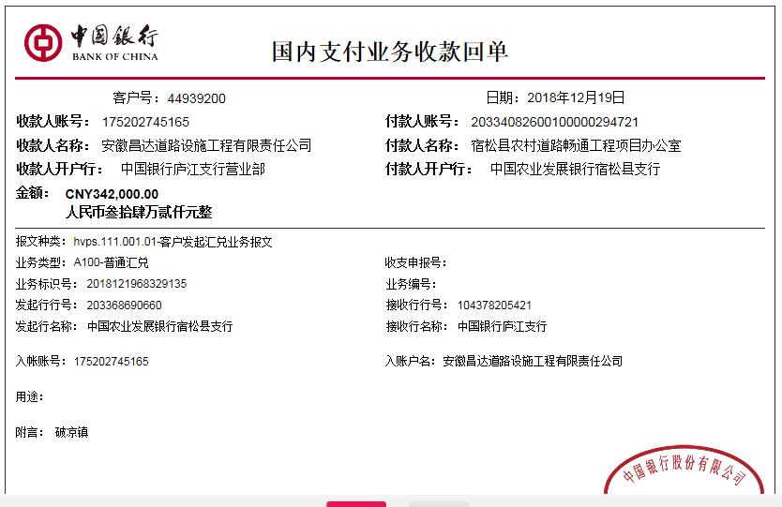
1 | 2017-06-16 | 中 | 558,000.00 | 2017-06-13 | 558,000.00 | 483,360.00 | 年费范围内 | 0.00 | 增值税及附加 | 23,395.77 | 500.00 |  |  | 534,104.23
 |  |  |  |  |  |  |  |  |  |  |  | 已提供交工验收报告，管理费2%不扣，属2016年度宿松分公司年费范围内； 2017.5.18办理外经证费用500

 | 本次
2 | 2018-12-19 | 中 | 342,000.00 | 2018-12-03 | 340,394.00 |  | 年费范围内 | 0.00 | 增值税及附加 | 27,232.00 | 3,420.00 | 1%预留损失准备金 | 材料 | 310,848.00
 |  |  |  |  |  |  |  |  | 2018.11.23办理涉税事项报告表费用500 |  | 500.00

 |  |  |  |  |  |  |  |  |  |  |  |  |  |  | #REF!
合计 |  | - | 900,000.00 | - | 898,394.00 | 483,360.00 | - | 0.00 | - | 50,627.77 | 4,420.00 | - |  | 844,952.23 | 完工证明？
本次支付金额 |  | 310,848.00 |  |  | 0.00 |  |  | 吴瑞祥 建设银行宿松孚玉支行 6236 6816 8000 0895 689 |  |  |  |  |  |  | 完工证明？
 |  |  |  |  | 310,848.00 |  |  | 详见报销单据
申请部门 意见 |  | 中标通知书及施工合同、交工验收证书原件在庐江，审计报告复印件已提供。
项目管理 意见 |  | 何总、朱总已同意支付（附表背面截图）。
财务审核 意见
质安稽查 意见
总经理审批 |  |  |  |  |  |  | 董事长审批

